⑤リレーの選手が反映されない場合の対処
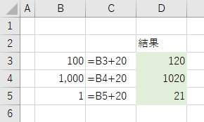
文字列を数値に変換する
エクセルでは数値と判断できる文字列を数式に使用したとき、自動で数値に変換されます。
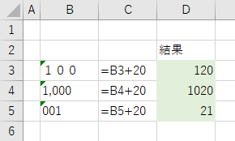

これらの文字列を数値に変換するには、[セル] をクリックしてエラーチェックの機能から [数値に変換する] をクリックします。変換したいセルを範囲選択してから行うと一括で変換できます。
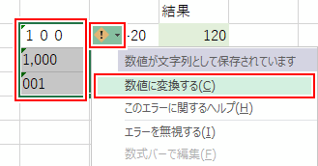

文字列が数値に変換されます。

⑥選手データダウンロード方法
陸連登録データの保存について

 | 以下の手順で各団体(個人)のデータをダウンロードして、ＰＣに保存してください。

 | ①個別メニューの閲覧、会員情報確認・変更をクリックしてください。

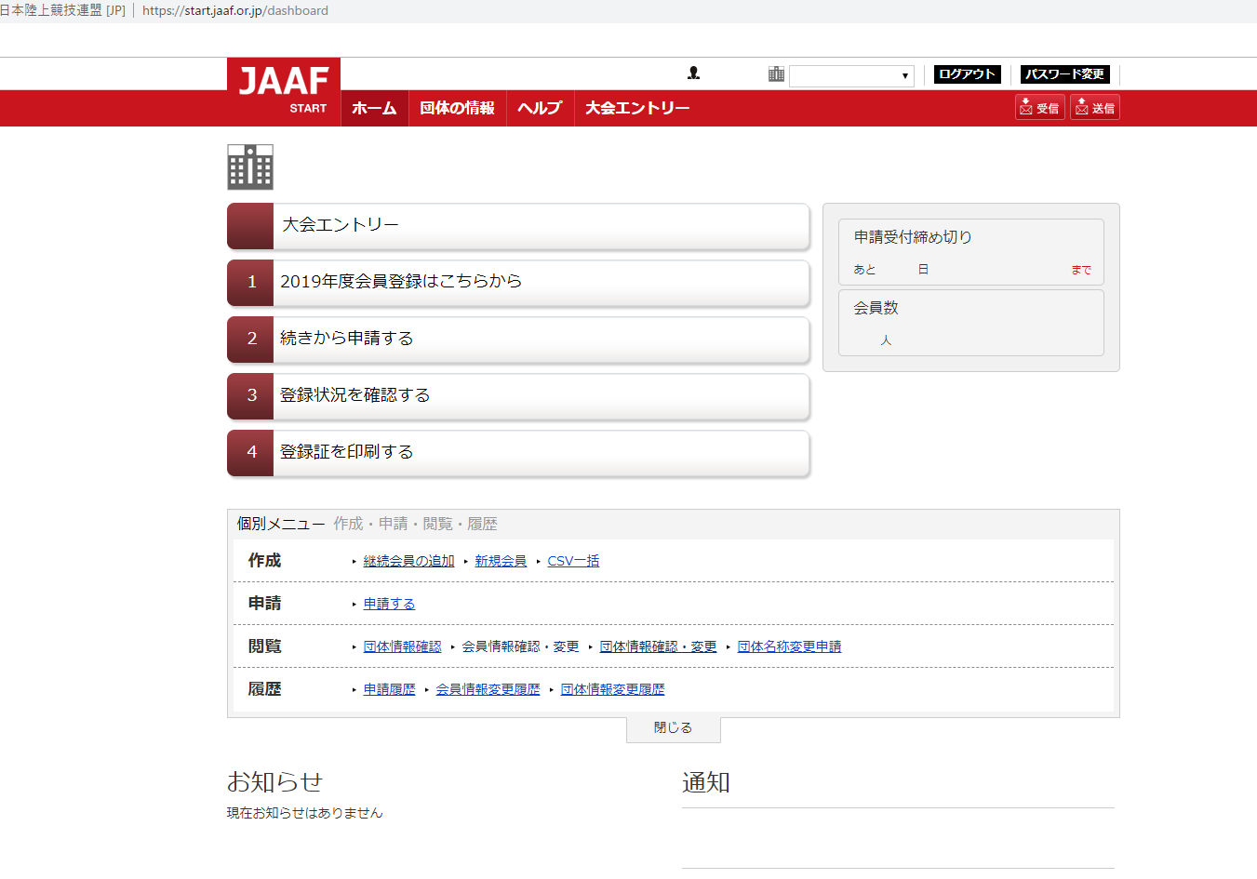

 | ② 1.CSV(新形式2018以降）作成をクリック➡➡2.同意するをクリック

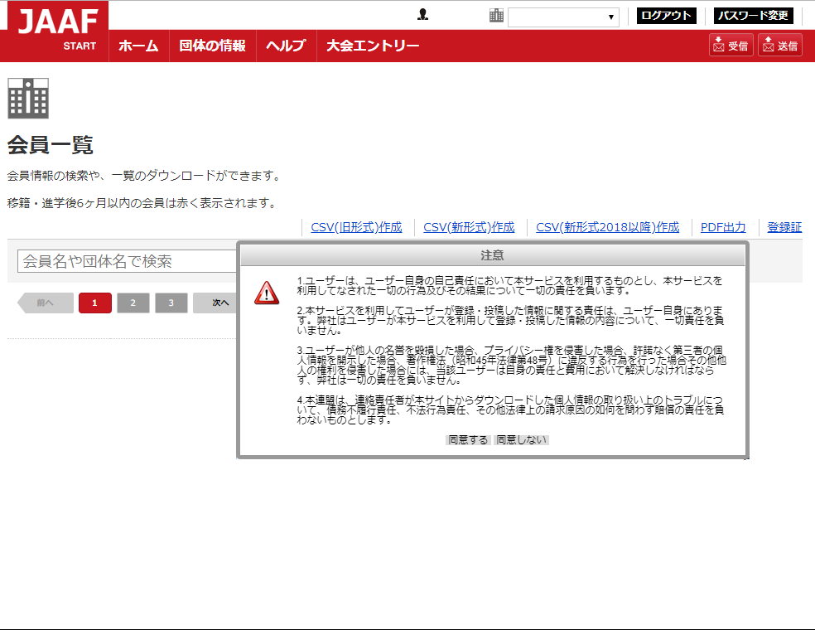

 | ③パスワードを入力してください。ここで入力するパスワードは、
 | ダウンロードしたZIPフォルダを開く際に使用します。

 | ④生成済みCSV(新形式2018以降）ＤＬをクリック

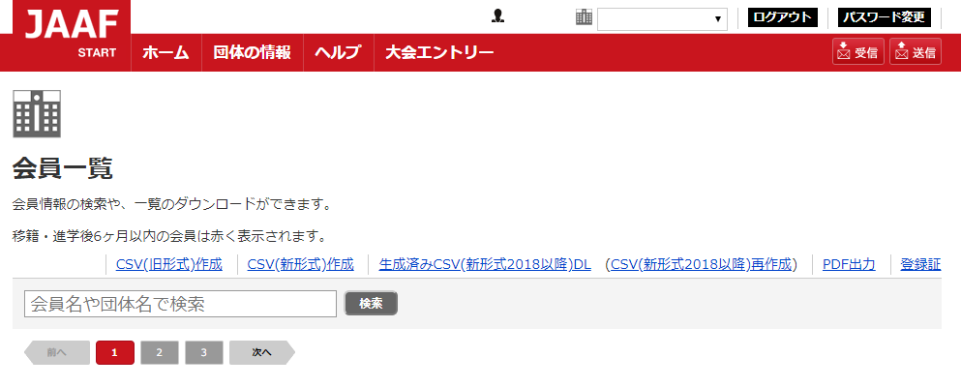

 | ④任意の場所にzipフォルダを保存してください。
 | ⑤③で使用したパスワードを使ってzipフォルダを開いてください。
 | ⑥フォルダ内の登録ファイルを開いてください。
 | ⑦任意の場所にファイルを保存してください。

